Лист1
 |  | 8 (800) 511-64-30 Бесплатно по России |  | 8 (977) 831-44-26 подключен WhatsApp |  | positarium.ru |  | mail@positarium.ru |  | Итого, шт | Сумма
Фото | Артикул | Название | Цена, руб | Наличие, шт (или под заказ) | Срок производства | Минимальный заказ производство | В коробе | Заказ / шт заполняет клиент | Сумма, руб | 0 | - ₽
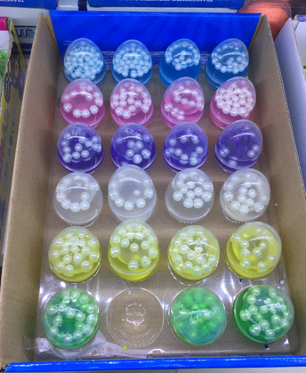 | KA-080935889 | Мачик-попрыгун «Мяч» прозрачный | 28.83 ₽ | Под заказ | 10-15 дней | 2880 | 576 | 0 | 0.00 ₽
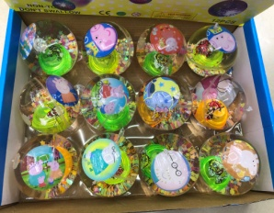 | 7002-0047 | Игрушка-шар «Поросята» со светящимся элементом | 52.70 ₽ | Под заказ | 10-15 дней | 720 | 144 | 0 | 0.00 ₽
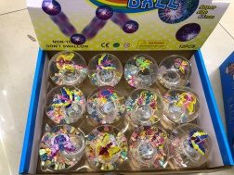 | 7002-0048 | Игрушка-шар «Бабочка» со светящимся элементом | 52.70 ₽ | Под заказ | 10-15 дней | 720 | 144 | 0 | 0.00 ₽
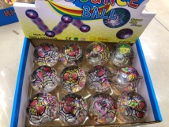 | 7002-0049 | Игрушка-шар «Паутина» со светящимся элементом | 52.70 ₽ | Под заказ | 10-15 дней | 720 | 144 | 0 | 0.00 ₽
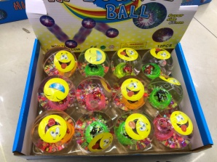 | 7002-0050 | Игрушка-шар «Смешные рожицы» со светящимся элементом | 52.70 ₽ | Под заказ | 10-15 дней | 720 | 144 | 0 | 0.00 ₽
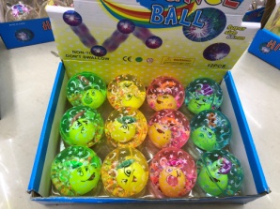 | 7002-0051 | Игрушка-шар «Смайлики» со светящимся элементом | 52.70 ₽ | Под заказ | 10-15 дней | 720 | 144 | 0 | 0.00 ₽
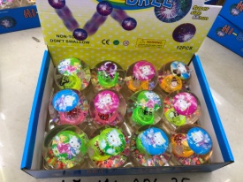 | 7002-0052 | Игрушка-шар «Котёнок» со светящимся элементом | 52.70 ₽ | Под заказ | 10-15 дней | 720 | 144 | 0 | 0.00 ₽
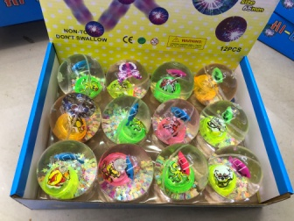 | 7002-0053 | Игрушка-шар «Картинки» со светящимся элементом | 52.70 ₽ | Под заказ | 10-15 дней | 720 | 144 | 0 | 0.00 ₽
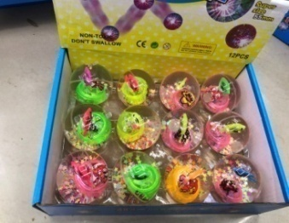 | 7002-0054 | Игрушка-шар «Рыбка» со светящимся элементом | 43.40 ₽ | Под заказ | 10-15 дней | 1440 | 288 | 0 | 0.00 ₽
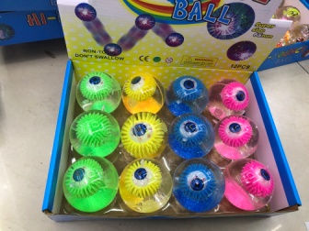 | 7002-0055 | Игрушка-шар «Глаз» со светящимся элементом | 58.90 ₽ | Под заказ | 10-15 дней | 720 | 144 | 0 | 0.00 ₽
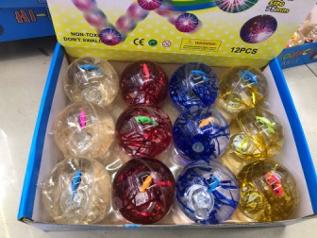 | 7002-0056 | Игрушка-шар «Морская рыбка» со светящимся элементом | 62.00 ₽ | Под заказ | 10-15 дней | 480 | 96 | 0 | 0.00 ₽
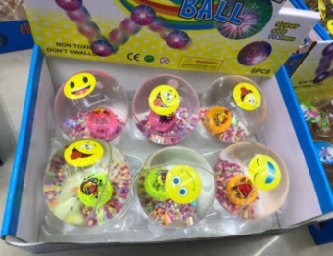 | 7002-0057 | Игрушка-шар «Улыбайся» со светящимся элементом | 102.30 ₽ | Под заказ | 10-15 дней | 240 | 48 | 0 | 0.00 ₽

